Сфера
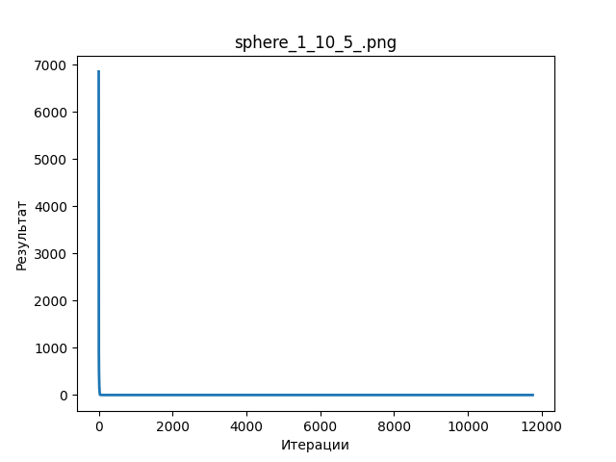
 |  | 5 |  | 10
 | 5 | 15 | 5 | 15
1 | 0 | 0 | 0 | 0
2 | 0 | 0 | 0 | 0
3 | 0 | 0 | 0 | 0
4 | 0 | 0 | 0 | 0
5 | 0 | 0 | 0 | 0
6 | 0 | 0 | 0 | 0
7 | 0 | 0 | 0 | 0
8 | 0 | 0 | 0 | 0
9 | 0 | 0 | 0 | 0
10 | 0 | 0 | 0 | 0

Растригин
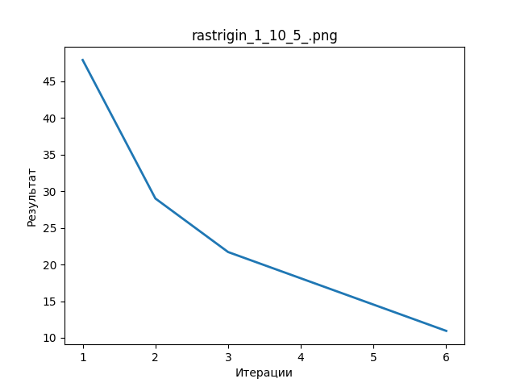
 | 5 |  |  | 10
 | 5 | 15 | 5 | 15
1 | 0 | 0 | 0 | 0
2 | 0 | 0 | 0 | 0
3 | 0 | 0 | 0 | 0
4 | 0 | 0 | 0 | 0
5 | 0 | 0 | 0 | 0
6 | 0 | 0 | 0 | 0
7 | 0 | 0 | 0 | 0
8 | 0 | 0 | 0 | 0
9 | 0 | 0 | 0 | 0
10 | 0 | 0 | 0 | 0

